Formato Bitácora
 |  |  |  |  |  |  |  |  |  |  |  |  |  | Versión: 02
 |  |  |  |  |  |  |  |  |  |  |  |  |  | Código: GFPI-F-147
Proceso Gestión de Formación Profesional Integral
Formato Bitácora seguimiento Etapa productiva
REGIONAL Distrito Capital.
Centro de Electricidad, Electrónica y Telecomunicaciones.
BITÁCORA DE SEGUIMIENTO ETAPA PRODUCTIVA

Nombre de la empresa donde está realizando la etapa productiva |  |  |  |  |  | NIT |  | BITACORA N° |  |  | Período
 |  |  |  |  |  |  |  | 1 |  |  | 08 de abril a 15 abril de 2022

Nombre del jefe inmediato/Responsable |  |  |  |  | Teléfono de contacto |  |  |  | Correo electrónico

Seleccione con una "X" el tipo de modalidad de etapa productiva
CONTRATO DE APRENDIZAJE | x | VÍNCULO LABORAL O CONTRACTUAL | PROYECTO PRODUCTIVO |  | APOYO A UNA UNIDAD PRODUCTIVA FAMILIAR |  | APOYO A INSTITUCIÓN ESTATAL NACIONAL,TERRITORIAL, O A UNA ONG, O A ENTIDAD SIN ANIMO DE LUCRO |  |  | MONITORIA |  |  | PASANTIA

Nombre del aprendiz |  |  |  | Documento Id. |  |  | Teléfono de contacto |  |  |  | Correo electrónico institucional
César Luis Rizo Zabaleta |  |  |  | 1002489131 |  |  | 3137067699 |  |  |  | clrizo@misenas.edu.co

Número de ficha |  |  |  |  | Programa de formación
2141042 |  |  |  |  | Analisis y Desarrollo de Sistemas de Informacíon.

DESCRIPCIÓN DE LA ACTIVIDAD (Ingrese cuantas filas sean necesarias) |  |  |  |  | FECHA INICIO |  | FECHA FIN |  |  | EVIDENCIA DE CUMPLIMIENTO |  |  |  |  | OBSERVACIONES, INASISTENCIAS Y/O DIFICULTADES PRESENTADAS
35320 - CONSTRUIR EL SISTEMA QUE CUMPLA CON LOS REQUISITOS DE LA SOLUCIÓN INFORMÁTICA. |  |  |  |  | 2022-04-08 |  | 2022-04-22 |  |  | 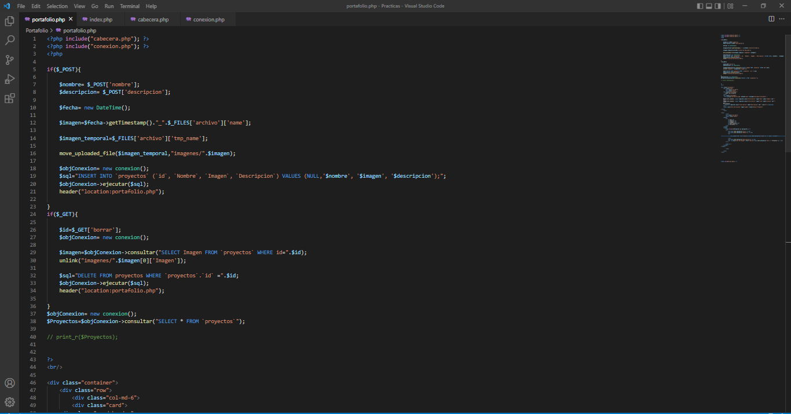 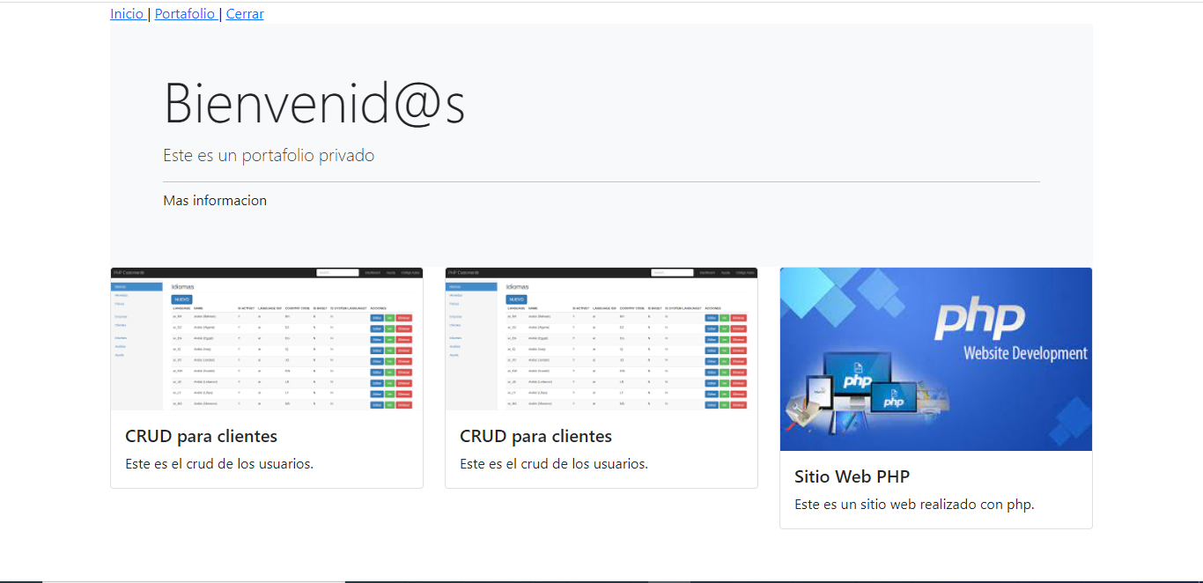

Aprendiz: recuerde diligenciar completamente el informe y entregarlo o subirlo al espacio asignado para este.

 | César Luis Rizo Zabaleta. |  |  |  |  |  |  |  |  |  |  | 2022-04-11
Nombre del Aprendiz |  |  |  |  | Firma del aprendiz |  |  |  |  |  | Fecha entrega bitácora

Nombre del Instructor de Seguimiento |  |  |  |  | Firma de instructor de seguimiento |  |  |  |  | Firma del jefe inmediato (Si es del caso)

Nota: LOS DATOS PROPORCIONADOS SERÁN TRATADOS DE ACUERDO CON LA POLÍTICA DE TRATAMIENTO DE DATOS PERSONALES DEL SENA Y A LA LEY 1581 DE 2012.

